상품제안서
렌즈핏 맥세이프 카드 지갑 2장 수납 투명 카드 케이스 일반형 | 상품코드: F32807

 |  |  |  |  |  |  | 02-412-0044 | www.easy1.co.kr
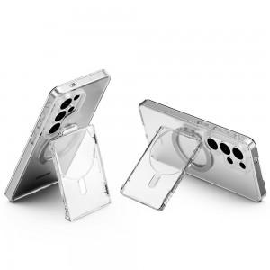

【상세/제작정보】 | 카드수납2장 맥세이프 카드지갑/50x80mm/한박스당 50개/박스포장

【인쇄/포장옵션】 | 풀칼라 / 포장지포장

【공급단가】 | 수량 | 50~ | 100~ | 300~ | 500~ | 1,000~
*VAT별도 | 단가 | 6,250원 | 6,150원 | 6,000원 | 5,850원 | 5,750원

【상품 URL】 | https://easy1.co.kr:443/src/goods_detail.php?gdno=32807

